Informations Générales
Enquête d’évaluation des coûts de la Curiethérapie en France en 2022

 | 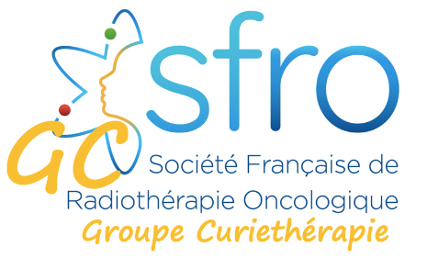
La SFRO souhaite faire une analyse précise de l’activité de curiethérapie en France et DOM/TOM durant l’année 2022. L’objectif du questionnaire qui vous est adressé aujourd’hui est double : 1°) avoir un descriptif précis de l’activité de curiethérapie de votre centre de Radiothérapie. 2°) connaitre les modalités de cotation (CCAM/PMSI) que vous utilisez concernant les actes de curiethérapie réalisés dans votre centre et ce quel que soit le type d’activité (CHU, ESPIC, libéral). Questionnaire à renvoyer à secretariat@sfro.fr

Personne répondant au questionnaire

Nom :
Prénom :
Qualité :
E-mail
Département :

Etablissement de santé

Nom
Adresse
Statut

Responsable du Département

Nom :
Prénom
E-mail

Votre établissement possède-t-il une unité de curiethérapie ?

Si oui, coordonnées du responsable de l’unité de curiethérapie

Nom :
Prénom :
Qualité :
E-mail
Département :

Si non, avec quel établissement êtes-vous en collaboration pour les curiethérapies ?

Nom
Adresse
Statut

Activité de curiethérapie en 2022

Nombre total de patients pris en charge en curiethérapie :
Nombre total de procédures de curiethérapie :

Prévisions pour 2023 :

Commentaires Libres / Suggestions

Annexes
